Análisis de ROI
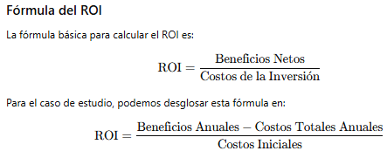
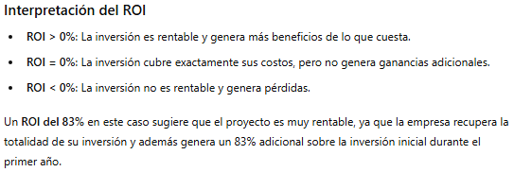
Análisis de ROI
Concepto | Valor
Beneficios anuales
Costos totales anuales
Costos iniciales
ROI = (Beneficios Anuales - Costos Totales Anuales) / Costos Iniciales:

